CU_018
CASO DE USO
Descripción
Id | CU-010
Nombre | Gestionar Usuarios
Req. Funcional | RF-010
Actores | 1. Propietaria: podra manipular por completo este caso de uso. 2. Administrador: podra manipular por completo este caso de uso. 3. Encargado de almacén: podra consultar la informacion de los productos.
Descripción | Este caso de uso permitirá manipular la informacion de los usuarios que maneja el negocio, mediante las operaciones de agregar, editar, eliminar y buscar.
Precondiciones | 1. El usuario debe estar autenticado y tener permiso de acceso para administrar los productos.
Flujo Normal
1 | El USUARIO indica que desea agregar un nuevo usuario.
2 | El SISTEMA muestra la pantalla Agregar Usuario y solicita los datos del usuario.
3 | El USUARIO ingresa los datos y confirma.
4 | El SISTEMA verifica que la información este completa y correcta, si es asi la almacena e informa al usuario y actualiza la lista de usuarios.

Flujo Alternativo
* | El USUARIO cancela la operación. 1. El SISTEMA retorna a la pantalla previa.

3a | El USUARIO indica que desea editar un nuevo usuario. 1. El USUARIO selecciona un usuario e indica que desea editarlo. 2. El SISTEMA muestra los datos del usuario y permite modificar los datos. 3. El USUARIO modifica la informacion del usuario y confirma. 4. El SISTEMA verifica que la informacion este completa y correcta si es asi la almacena e informa al usuario.

3b | El USUARIO indica que desea eliminar un usuario en especifico 1.- El USUARIO selecciona un usuario e indica que desea eliminarlo 2.- El SISTEMA solicita la confirmación. 3.- El USUARIO confirma la eliminación. 4. El SISTEMA da de baja al usuario seleccionado e informa al usuario y actualiza la lista de usuarios.

3c | El USUARIO indica que desea buscar a un usuario. 1. El USUARIO ingresa el nombre del usuario a buscar. 2. El SISTEMA retorna una lista de todos los usuarios que coincidan con el mismo nombre.

3a1, 3b1 | El USUARIO no selecciono a un usuario.

Poscondiciones | -Se ha actualizado un usuario. - Se ha eliminado un usuario. - Se ha buscado un usuario.
Notas y asuntos

Producción
Elemento | Validación | Formato | Permite Null | Descripción | Imagen de la ventana
Nombre de Usuario | Deshabilitado | NA | No | Ninguna | 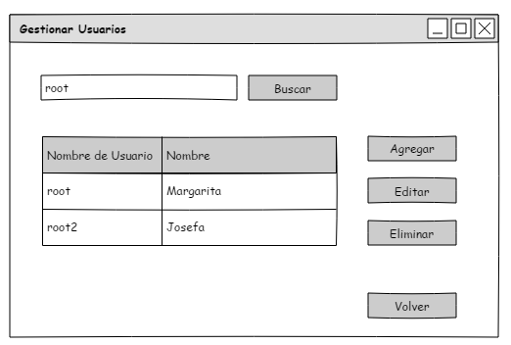
Nombre | Deshabilitado | NA | No | Ninguna
Buscar | Habilitado | NA | NA | Realiza una busqueda en la lista de usuarios y muestra/retorna todas las coincidencias en base al parametro ingresado.
Agregar | Habilitado | NA | No | Abre otra ventana para registrar a un nuevo usuario.
Editar | Habilitado | NA | NA | Se abre otra ventana con todos los datos del usuario seleccionado previamente.
Eliminar | Habilitado | NA | NA | Elimina al usuario que se haya seleccionado previamente.

Volver | Habilitado | NA | NA | Retorna a la pantalla previa.
Tabla | Habilitado | NA | NA | Carga la lista de los usuarios

Notas

